売一戸建
２．売一戸建住宅等 |  |  | 社内管理項目 |  |  |  |  |  |  |  |  |  |  |  |  | 物件番号

～海が望める新築戸建～
 |  |  |  |  |  |  |  |  |  | 物件種目 | 新築戸建
～充実の設備仕様～
●耐震等級３、ＺＥＨ水準、吹付け断熱採用
●壁掛けテレビ
●震度７にも対応する安心構造のＫダンパーを採用
●乾燥機能付き食洗機、タッチレス水栓付きの
システムキッチン
●カップボード
●浴室乾燥機付きシステムバス
●収納力豊富なファミリークローゼット
●ワークスペースカウンター

 |  |  |  |  |  |  |  |  |  | 価格 | 総額 |  | 3,580.00 |  |  |  |  |  |  | 万円 |  | うち 消費税 |  |  |  |  |  |  | 万円
◆最寄り駅まで徒歩８分
◆海まで徒歩１分の立地！
２階リビングからは海が望めます！
◆駐車スペース２台分あり（車種による）
◆オール電化住宅
◆約２１帖分の広さがあるルーフバルコニー

 |  |  |  |  |  |  |  |  |  | 所在地 | 明石市魚住町西岡46-5

 |  |  |  |  |  |  |  |  |  | 交 通 | 山陽電鉄本線 |  |  |  |  |  |  | 山陽魚住 |  |  |  |  |  |  | 駅 | 徒歩 |  | 8 |  | 分

 |  |  |  |  |  |  |  |  |  |  |  |  |  |  | バス |  |  |  | 分 |  |  |  |  |  | 停 | 徒歩 |  |  |  | 分

 |  |  |  |  |  |  |  |  |  | 土地面積 (私道含まず) | 実測 |  | 110.83 |  |  |  |  | ㎡ |  | 土地権利 |  |  | 所有権

 |  |  |  |  |  |  |  |  |  | 私道負担 | 有 |  | 0.74 |  |  |  |  | ㎡ |  | 地目 |  |  | 宅地

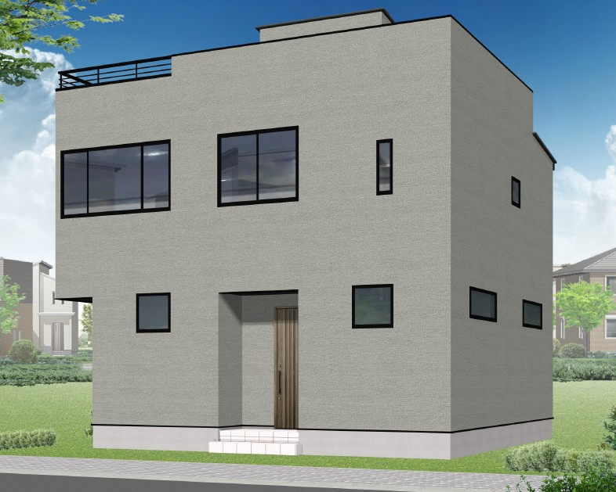
 |  |  |  |  |  |  |  |  |  | セットバック |  |  |  |  |  |  |  | ㎡ |  | 地勢 |  |  | 平坦

 |  |  |  |  |  |  |  |  |  | 接道状況 | 種別 | 公道 |  | 位置 指定 | 無 |  | 接面 | 約15.6 |  |  | ｍ | 方向 | 南東 |  | 幅員 | 4.0 |  |  | ｍ
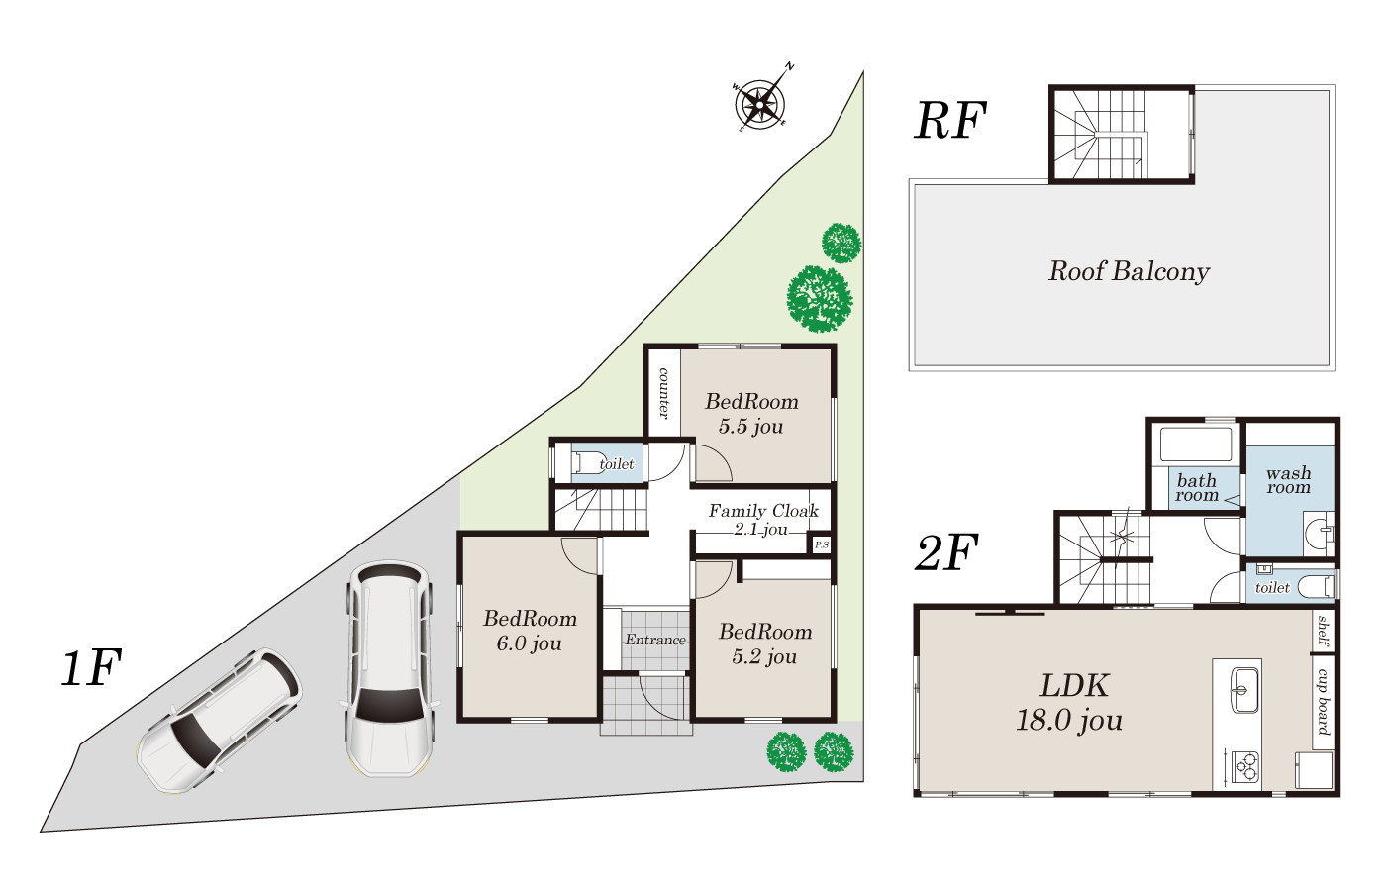
 |  |  |  |  |  |  |  |  |  | （一方） | 種別 |  |  | 位置 指定 |  |  | 接面 |  |  |  | ｍ | 方向 |  |  | 幅員 |  |  |  | ｍ

 |  |  |  |  |  |  |  |  |  | 建物面積 | 延べ |  | 92.73 |  |  |  | ㎡ |  | 1階 |  | 41.40 |  |  | ㎡ | 2階 |  | 46.37 |  |  | ㎡

 |  |  |  |  |  |  |  |  |  |  |  |  |  |  |  |  |  |  | 3階 |  | - |  |  | ㎡ | その他 |  | 4.96 |  |  | ㎡

 |  |  |  |  |  |  |  |  |  | 建物構造 | 木造金属板葺 |  |  |  |  |  |  |  | 地上階 |  |  | 2 |  | 階 | 地下階 |  |  | - |  | 階

 |  |  |  |  |  |  |  |  |  | 間取り | 3LDK |  |  |  |  |  |  |  | 駐車場 |  |  | 有

 |  |  |  |  |  |  |  |  |  | 築年月 | 2026（令和8）年9月予定 |  |  |  |  |  |  |  | 増改築年月 |  |  | 無

 |  |  |  |  |  |  |  |  |  | 設備・条件 | 上記、建物面積（その他）はPH階（ルーフバルコニー）です。 私営水道・公共下水・オール電化

【外観完成予想図】

 |  |  |  |  |  |  |  |  |  | 都市計画 | 市街化区域 |  |  |  |  |  |  |  | 地域地区 |  |  | 第4種高度地区

 |  |  |  |  |  |  |  |  |  | 用途地域 | 第一種住居地域 |  |  |  |  |  |  |  | 国土法届出 |  |  | 不要

 |  |  |  |  |  |  |  |  |  | 建ぺい率 | 60 |  |  |  |  |  | ％ |  | 容積率 |  |  | 160 |  |  |  |  |  |  | ％

 |  |  |  |  |  |  |  |  |  | その他法令上の制限 | 建築基準法第22条指定区域、宅地造成等工事規制区域

 |  |  |  |  |  |  |  |  |  | 現況 | 未完成 |  |  |  |  |  |  |  | 引渡時期 |  |  | 2026(令和8)年 |  |  |  | 10月以降

 |  |  |  |  |  |  |  |  |  | 備考 | 建築確認番号：第HK25-21879号（令和8年3月24日）

 | 株式会社ホーム・スタイル |  |  |  |  | TEL | 078-706-2000 | 取引態様 | 専任 |  |  |  |  | 担当者 |  |  | 特記事項
 |  |  |  |  |  |  |  |  |  |  |  |  |  | 谷口 健太 |  |  | 物件の詳細は担当まで【080-4560-2555】
 |  |  |  |  |  | FAX | 078-706-2010 | 広 告 | 不可

 | 宅建免許 | 兵庫県知事（2）第401531号 | Email | fudousan@homestyle21.jp
 | 保証協会 | （公社）全国宅地建物取引業保証協会 | H P | https://www.homestyle21.jp/ |  |  |  | 報 酬 | 分かれ
 | 所属協会 | （一社）兵庫県宅地建物取引業協会 | 所在地 | 655-0034 | 兵庫県神戸市垂水区仲田1丁目7番27-1号

